Tabelle1
GARDETANZ |  |  |  | SHOWTANZ
NAME GRUPPE |  |  |  | NAME GRUPPE
 | Name | Geb.-Datum | Alter am |  | Name | Geb.-Datum | Alter am
 |  |  | 2026-10-17 |  |  |  | 2025-10-17
1. |  |  | 126 | 1. |  |  | 125
2. |  |  | 126 | 2. |  |  | 125
3. |  |  | 126 | 3. |  |  | 125
4. |  |  | 126 | 4. |  |  | 125
5. |  |  | 126 | 5. |  |  | 125
6. |  |  | 126 | 6. |  |  | 125
7. |  |  | 126 | 7. |  |  | 125
8. |  |  | 126 | 8. |  |  | 125
9. |  |  | 126 | 9. |  |  | 125
10. |  |  | 126 | 10. |  |  | 125
11. |  |  | 126 | 11. |  |  | 125
12. |  |  | 126 | 12. |  |  | 125
13. |  |  | 126 | 13. |  |  | 125
14. |  |  | 126 | 14. |  |  | 125
15. |  |  | 126 | 15. |  |  | 125
16. |  |  | 126 | 16. |  |  | 125
17. |  |  | 126 | 17. |  |  | 125
18. |  |  | 126 | 18. |  |  | 125
19. |  |  | 126 | 19. |  |  | 125
20. |  |  | 126 | 20. |  |  | 125
21. |  |  | 126 | 21. |  |  | 125
22. |  |  | 126 | 22. |  |  | 125
23. |  |  | 126 | 23. |  |  | 125
24. |  |  | 126 | 24. |  |  | 125
25. |  |  | 126 | 25. |  |  | 125
26. |  |  | 126 | 26. |  |  | 125
27. |  |  | 126 | 27. |  |  | 125
28. |  |  | 126 | 28. |  |  | 125
29. |  |  | 126 | 29. |  |  | 125
30. |  |  | 126 | 30. |  |  | 125

 | Anzahl |  |  |  | Anzahl
 | Durchschnitt |  | #DIV/0! |  | Durchschnitt |  | #DIV/0!

Bitte die Spalten mit Namen und Geburtsdatum ausfüllen. Alle Zeilen die nicht benötigt werden bitte raus löschen (inkl. Der 125 in der Spalte Alter am 15.03.2025) Wenn die Anzahl der Tänzer:innen unten eingetragen ist, sollte der Durchschnitt automatisch berechnet werden.

Beispiel: Eure Garde Gruppe besteht aus 6 Tänzer:innen

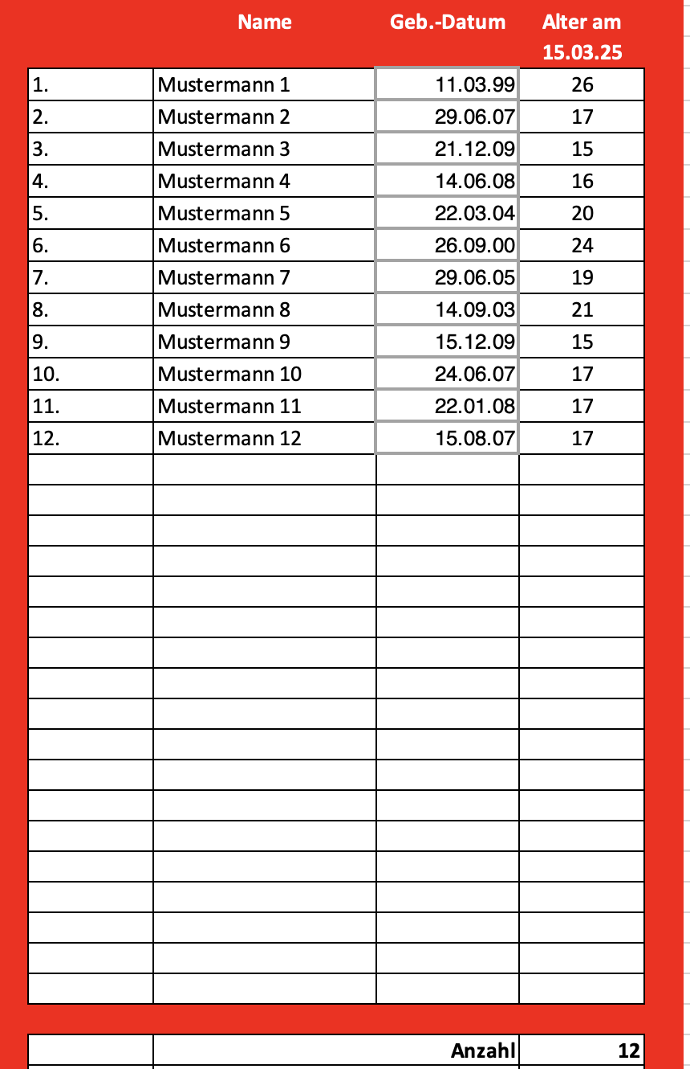
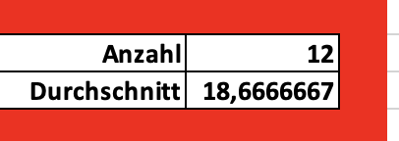

Anzagl der Tänzer:innen eingeben

Überflüssige Zellen markieren.
Rechter Mausklick --> Inhalte löschen

